상품제안서
송월 미니 선풍기 세트 (코마사 40수 180g 타올 1매 + 핸디 미니팬 선풍기 1개) | 상품코드: S36982

 |  |  |  |  |  |  | 02-713-8555 | www.synergygift.co.kr
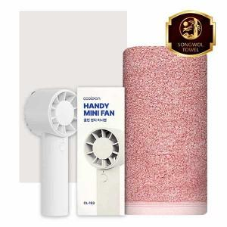

【상세/제작정보】 | <p><span style="font-size: 14pt;">※자수인쇄는 글자수,크기,난이도 등에 의해 단가 변동 있을 수 있습니다.(사전문의바랍니다.)</span></p>

【인쇄/포장옵션】 | [타올] 실크, [타올] 자수, [선풍기] 레이저 / 포장지포장

【공급단가】 | 수량 | 50~ | 100~ | 500~ | 1,000~ | 3,000~
*VAT별도 | 단가 | 13,650원 | 12,910원 | 12,280원 | 11,970원 | 11,760원

【상품 URL】 | https://www.synergygift.co.kr:443/src/goods_detail.php?gdno=36982

